Vergleich
Gewinn-Check für Milchviehbetriebe!

Betrieb | "Meine" Ausgangssituation | "Mein" ZIEL |  | Belohnung bei Zielerreichung: Gewinn steigt
1. Erstkalbealter | 28.0 Monate | 26.0 Monate | - 2.0 | + 10,771 €
2. Nutzungsdauer | 36.0 Monate | 38.0 Monate | + 2.0
3. Milchleistung Herdenschnitt/Jahr | 9,250 kg | 9,500 kg | + 250
Milchlebensleistung [Ziel: 30.000] | 27,750 kg | 30,083 kg
Liter je Nutzungstag | 25.7 kg | 26.4 kg
Leistung je Lebenstag [Ziel: 15 kg] | 14.5 kg | 15.7 kg |  | Anzahl Kühe: | 100 Kühe

1. Geringere Aufzucht- & Remontierungskosten: |  |  |  | "Meine" Notizen - Umsetzung für "MEIN Ziel":
Aufzuchtkosten je Färse - gesamt | 1,750 € | 1,625 € |  | Hier könnten wir ein Auswahlfeld (mit Produktvorschlag) integrieren ;-)
Ø-Aufzuchtkosten pro Monat | 63 € |  |  | 2. Hochwertige Milchaustauscher in den ersten sechs Wochen
Erlös je Schlachtkuh: | 750 € |  |  | 3. Über Ad-libitum-Tränke informieren
Benötigte Färsen pro Jahr | 33 Färsen | 32 Färsen |  | 1. Fruchtbarkeit - Brunstbeobachtung (weiter) verbessern
Remontierungskosten pro Kuh | 33,333 € | 27,632 € |  | 2. Konsequente Klauenpflege
Geringere Remontierungskosten | -5,702 € |  |  | 3. Trockenstehermanagement (weiter) verbessern

2. Für den IOFC - income over feed cost: |  |  |  | "Meine" Notizen - Umsetzung für "MEIN Ziel":
Milchpreis | 35.0 Cent |  |  | 1. Controlling Futterkosten je kg Milch - 1 x pro Monat berechnen. Mit dem Milch-Check von Bröring ;-)
Futterkosten je kg Milch | 15.0 Cent | 15.0 Cent |  | 2. Grundfutterqualität (weiter) steigern
Höherer IOFC pro Nutzungstag | 5.1 € | 5.3 € |  | 3. Regelmäßige Rationsberechnung zur Optimierung der Futterkosten
Höherer IOFC pro Jahr | 5,069 € |  |  | 4. Hochwertiges/gesextes Sperma für die Top-Kühe einsetzen

© Copyright: Entwicklung & Umsetzung Möller Agrarmarketing e.K.
Diese Datei ist urheberrechtlich geschützt.

DREI wichtige Stellschrauben für den Erfolg: 1. Erstkalbealter + Aufzuchtkosten 2. Nutzungsdauer + Remontierung 3. IOFC = Milchleistung - Futterkosten

Die Phase hoher Milchleistungen in der 4., 5. und 6. Laktation erleben viele Kühe leider nicht mehr :-(
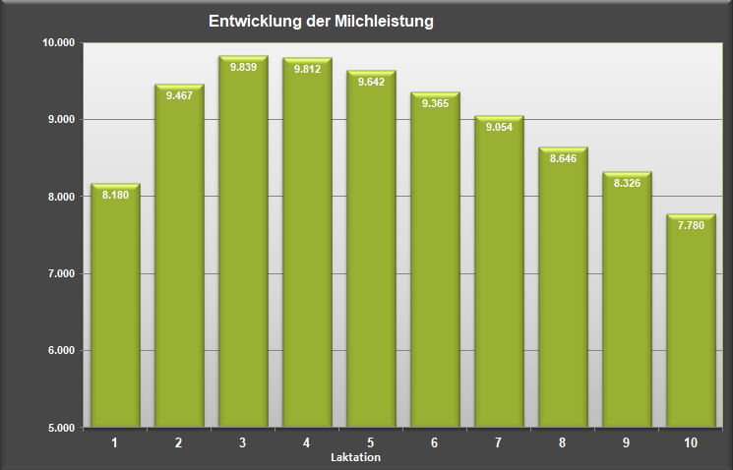
27,7 Monate - Ø-Erstkalbealter
35,6 Monate - Ø-Nutzungsdauer
63,3 Monate - Ø-Alter der Kühe

Quelle: Jahresbericht 2017 VIT Verden - Schwarzbunt (Holstein)

